Sheet1
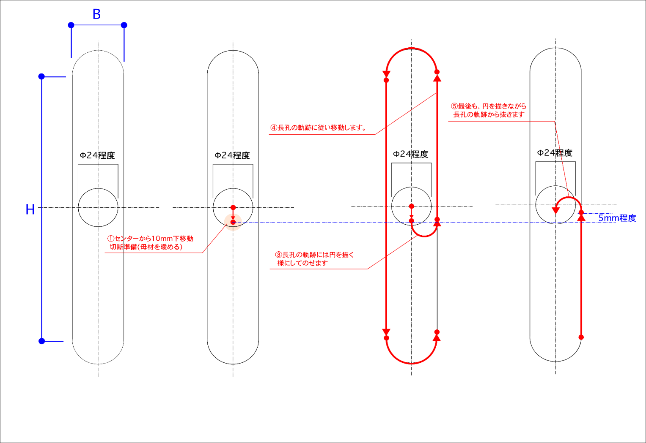
 |  | B | 30 | mm
 |  | H | 150 | mm
G21 | メートル法を設定。G20だとインチ
G91 | 相対座標として設定/G90だと絶対座標となる
G00X0Y10 | Y方向にΔ-10mm移動
G42 | 右側の切り幅補正(たぶん、ガス火口を少し右側に寄せる)
M07 | 切断スタート。以下が切断内容
G03X15Y0I7.5J0 | 円弧切断。円の中心が(I,J)で、移動後の座標が(X,Y)
G01X0.0Y85 | 直線切断。(X,Y)の位置に移動
G03X-30Y0I-15J0 | 円弧切断。円の中心が(I,J)で、移動後の座標が(X,Y)
G01X0.0Y-150 | 直線切断。(X,Y)の位置に移動
G03X30Y0I15J0 | 円弧切断。円の中心が(I,J)で、移動後の座標が(X,Y)
G01X0.0Y80 | 直線切断。(X,Y)の位置に移動
G03X-15Y0I-7.5J0 | 円弧切断。円の中心が(I,J)で、移動後の座標が(X,Y)
M08 | 切断終了。
G40 | 取消
M02 | プログラムエンド
↑この太枠で囲った部分を選択してtxtに貼り付ければ、プログラムができあがるはず。

